设备清单及需求

圣农博物馆展厅多媒体设备清单
序号 | 设备名称 | 设备类型 | 设备品牌范围 | 规格要求 | 单位 | 数量 | 单价 | 合计 | 备注 | 效果图
一 | 序厅
1 | P1.839 LED显示屏 | 1 | 洲明 | 像素间距1.839mm LED封装类型 室内SMD1515 像素组成 1R1G1B 刷新率≥3840HZ 模组尺寸：320*160mm 模组分辨率：174*87 分辨率:295664点/平方 最佳视距：≥1.8m | ㎡ | 5.5296 | 8800 | 48660.48 | 2880*1920
2 | 接收卡 | 2 | 卡莱特 | 自带8个HUB320接口 | 张 | 18 | 130 | 2340
3 | 电源 | 3 | 创联 | 5V--40A | 台 | 18 | 50 | 900
4 | 定制钢架 | 4 | 定制 | 现场焊接定制钢架 | ㎡ | 5.5296 | 500 | 2764.8
5 | 视频处理器 | 5 | 卡莱特 | 四网口输出，三合一产品，支持U盘 | 台 | 1 | 2500 | 2500 | X4M

6 | 配电箱 | 6 | 定制 | 10KW智能配电箱支持远程送电 | 台 | 1 | 0 | 0 | 电箱甲供，接到总电箱，5KW
7 | 电脑 | 7 | 定制 | CPU: Intel i7-10700F 主板：华硕主板 内存：威刚16G DDR4内存 显卡：GTX1650 4G 硬盘：金士顿240G固态硬盘 电源：500W 机箱：4U工控机箱 | 套 | 1 | 0 | 0 | 甲供
二 | 入党誓词
1 | P1.839 LED显示屏 |  | 洲明 | 像素间距1.839mm LED封装类型 室内SMD1515 像素组成 1R1G1B 刷新率≥3840HZ 模组尺寸：320*160mm 模组分辨率：174*87 分辨率:295664点/平方 最佳视距：≥1.8m | ㎡ | 5.8368 | 8800 | 51363.84 | 1920*3040
2 | 接收卡 |  | 卡莱特 | 自带8个HUB320接口 | 张 | 18 | 130 | 2340
3 | 电源 |  | 创联 | 5V--40A | 台 | 20 | 50 | 1000 |  |  |  | 6 | 19 | 19
4 | 定制钢架 |  | 定制 | 现场焊接定制钢架 | ㎡ | 5.8368 | 500 | 2918.4
5 | 视频处理器 |  | 卡莱特 | 四网口输出，三合一产品，支持U盘 | 台 | 1 | 2500 | 2500 | X4M
6 | 配电箱 |  | 定制 | 20KW智能配电箱支持远程送电 | 台 | 1 | 0 | 0 | 电箱甲供，接到总电箱，6KW
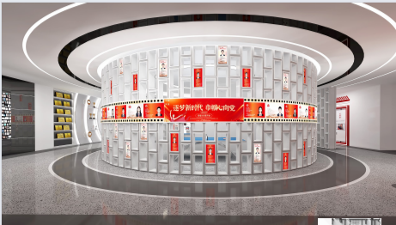
7 | 电脑 |  | 定制 | CPU: Intel i7-10700F 主板：华硕主板 内存：威刚16G DDR4内存 显卡：GTX1650 4G 硬盘：金士顿240G固态硬盘 电源：500W 机箱：4U工控机箱 | 套 | 1 | 0 | 0 | 甲供
三 | 追梦巾帼
1 | 软P1.86 LED显示屏 |  | 洲明 | 像素间距1.86mm LED封装类型 室内SMD1212 像素组成 1R1G1B 刷新率≥3840HZ 模组尺寸：320*160mm 模组分辨率：172*86 分辨率:289050点/平方 最佳视距：≥1.8m | ㎡ | 7.5776 | 9150 | 69335.04 | 11840*640
 | 箱体 |  | 定制 | 定制弧形钣金箱体 | ㎡ | 7.5776 | 1000 | 7577.6
2 | 接收卡 |  | 卡莱特 | 自带8个HUB320接口 | 张 | 19 | 130 | 2470
3 | 电源 |  | 创联 | 5V--40A | 台 | 26 | 50 | 1300 |  |  |  |  |  | 0
4 | 定制钢架 |  | 定制 | 现场焊接定制钢架 | ㎡ | 7.5776 | 500 | 3788.8
5 | 视频处理器 |  | 卡莱特 | 八网口输出，三合一产品，支持U盘 | 台 | 1 | 9500 | 9500 | X8E
6 | 配电箱 |  | 定制 | 10KW智能配电箱支持远程送电 | 台 | 1 | 0 | 0 | 电箱甲供，接到总电箱，8KW
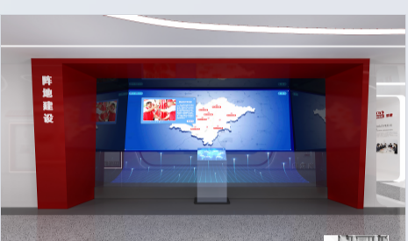
7 | 电脑 |  | 定制 | CPU: Intel i7-10700F 主板：华硕主板 内存：威刚16G DDR4内存 显卡：GTX1650 4G 硬盘：金士顿240G固态硬盘 电源：500W 机箱：4U工控机箱 | 套 | 1 | 0 | 0 | 甲供，需要一路4K输入
四 | 阵地建设
1 | P1.839 LED显示屏 |  | 洲明 | 像素间距1.839mm LED封装类型 室内SMD1515 像素组成 1R1G1B 刷新率≥3840HZ 模组尺寸：320*160mm 模组分辨率：174*87 分辨率:295664点/平方 最佳视距：≥1.8m | ㎡ | 33.0752 | 8800 | 291061.76 | 6080*5440
2 | 接收卡 |  | 卡莱特 | 自带8个HUB320接口 | 张 | 95 | 130 | 12350
3 | 电源 |  | 创联 | 5V--40A | 台 | 108 | 50 | 5400 |  |  |  |  |  |  |  |  | 0
4 | 定制钢架 |  | 定制 | 现场焊接定制钢架 | ㎡ | 33.0752 | 500 | 16537.6
5 | 视频处理器 |  | 卡莱特 | 十六网口输出，三合一产品，支持U盘 | 台 | 1 | 13800 | 13800 | X16
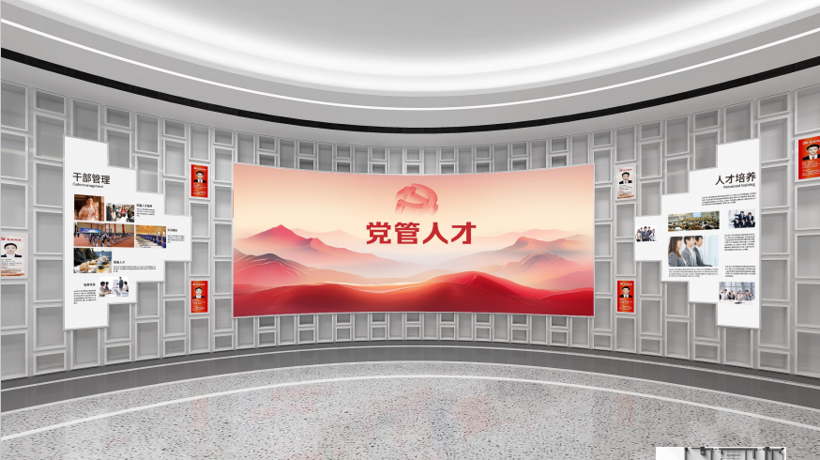
6 | 配电箱 |  | 定制 | 30KW智能配电箱支持远程送电 | 台 | 1 | 4500 | 4500
7 | 电脑 |  | 定制 | CPU：Intel 酷睿i7-10700F 外配散热器 主板：技嘉/华硕 Z370系列大板 内存：金士顿/威刚DDR4 16GB*2 双内存 显卡：P2200 硬盘：三星/金士顿/威刚500G SSD固态硬盘 电源：长城/航嘉/先马额定600W 机箱：4U工控机箱 加厚钢材 | 套 | 1 | 0 | 0 | 甲供，显卡为P2200
五 | 党管人才
1 | P1.839 LED显示屏 |  | 洲明 | 像素间距1.839mm LED封装类型 室内SMD1515 像素组成 1R1G1B 刷新率≥3840HZ 模组尺寸：320*160mm 模组分辨率：174*87 分辨率:295664点/平方 最佳视距：≥1.8m | ㎡ | 6.7584 | 8800 | 59473.92 | 3840*1760
2 | 接收卡 |  | 卡莱特 | 自带8个HUB320接口 | 张 | 24 | 130 | 3120
3 | 电源 |  | 创联 | 5V--40A | 台 | 24 | 50 | 1200 |  | 3840 | 1760 | 12 | 11 | 22 | 2088 | 957
4 | 定制钢架 |  | 定制 | 现场焊接定制钢架 | ㎡ | 6.7584 | 500 | 3379.2 |  |  |  |  |  |  | 0 | 0
5 | 视频处理器 |  | 卡莱特 | 四网口输出，三合一产品，支持U盘 | 台 | 1 | 2500 | 2500 | X4M |  |  |  |  |  | 0 | 0
6 | 配电箱 |  | 定制 | 10KW智能配电箱支持远程送电 | 台 | 1 | 0 | 0 | 电箱甲供，接到总电箱，6KW |  |  |  |  |  | 0 | 0
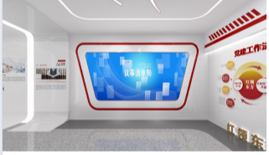
8 | 电脑 |  | 定制 | CPU: Intel i7-10700F 主板：华硕主板 内存：威刚16G DDR4内存 显卡：GTX1650 4G 硬盘：金士顿240G固态硬盘 电源：500W 机箱：4U工控机箱 | 套 | 1 | 0 | 0 | 甲供
六 | 议事清单 |  |  |  |  |  |  |  |  |  |  |  |  |  | 0 | 0
1 | P1.839 LED显示屏 |  | 洲明 | 像素间距1.839mm LED封装类型 室内SMD1515 像素组成 1R1G1B 刷新率≥3840HZ 模组尺寸：320*160mm 模组分辨率：174*87 分辨率:295664点/平方 最佳视距：≥1.8m | ㎡ | 6.7584 | 8800 | 59473.92 | 3520*1920 |  |  |  |  |  | 0 | 0
2 | 接收卡 |  | 卡莱特 | 自带8个HUB320接口 | 张 | 22 | 130 | 2860 |  |  |  |  |  |  | 0 | 0
3 | 电源 |  | 创联 | 5V--40A | 台 | 22 | 50 | 1100 |  | 3520 | 1920 | 11 | 12 | 22 | 1914 | 1044
4 | 定制钢架 |  | 定制 | 现场焊接定制钢架 | ㎡ | 6.7584 | 500 | 3379.2
5 | 视频处理器 |  | 卡莱特 | 四网口输出，三合一产品，支持U盘 | 台 | 1 | 2500 | 2500 | X4M
6 | 配电箱 |  | 定制 | 10KW智能配电箱支持远程送电 | 台 | 1 | 0 | 0 | 电箱甲供，接到总电箱，5KW
8 | 电脑 |  | 定制 | CPU: Intel i7-10700F 主板：华硕主板 内存：威刚16G DDR4内存 显卡：GTX1650 4G 硬盘：金士顿240G固态硬盘 电源：500W 机箱：4U工控机箱 | 套 | 1 | 0 | 0 | 甲供
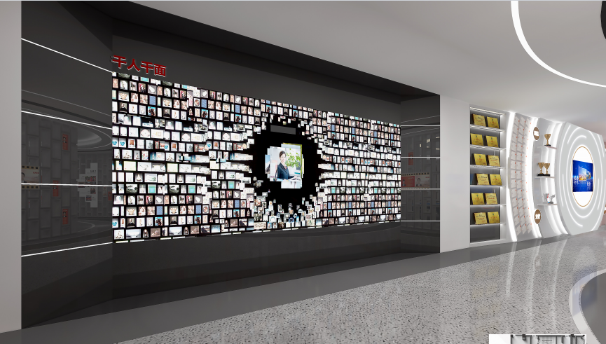
七 | 千人千面
1 | 55寸拼接屏 |  | 京东方（面板） | 超窄边55寸拼接屏 物理拼缝：1.7mm 亮度：500CD/m² 分辨率：1920*1080 | 台 | 6 | 5000 | 30000 | 3X2
2 | 前维护液压支架 |  | 定制 | 55寸前维护液压支架 横装 | 套 | 6 | 650 | 3900
3 | 多屏扩展仪 |  | 定制 | 多屏扩展仪一进四出 | 套 | 2 | 3600 | 7200 | 电脑显卡需要使用P2200
4 | HDMI网传 |  | 定制 | 30米4K网传盒子 | 套 | 2 | 1500 | 3000
5 | 红外触摸框 |  | 定制 |  | 套 | 1 | 15000 | 15000
6 | USB网传 |  | 定制 | USB网传50米 | 套 | 1 | 600 | 600
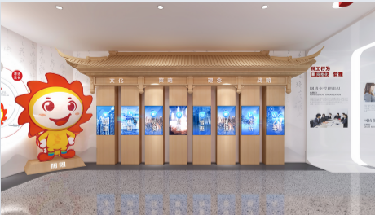
7 | 电脑 |  | 定制 | CPU：Intel 酷睿i7-10700F 外配散热器 主板：技嘉/华硕 Z370系列大板 内存：金士顿/威刚DDR4 16GB*2 双内存 显卡：P2200 硬盘：三星/金士顿/威刚500G SSD固态硬盘 电源：长城/航嘉/先马额定600W 机箱：4U工控机箱 加厚钢材 | 套 | 1 | 0 | 0 | 甲供，显卡为P2200
八 | 四梁八柱
1 | 46寸拼接屏 |  | 京东方（面板） | 超窄边46寸拼接屏 物理拼缝：1.7mm 亮度：500CD/m² 分辨率：1920*1080 | 台 | 8 | 4600 | 36800
2 | 前维护液压支架 |  | 定制 | 46寸前维护液压支架 竖装 | 套 | 6 | 850 | 5100
3 | 电脑 |  | 定制 | CPU: Intel i7-10700F 主板：华硕主板 内存：威刚16G DDR4内存 显卡：GTX1650 4G 硬盘：金士顿240G固态硬盘 电源：500W 机箱：4U工控机箱 | 套 | 8 | 0 | 0 | 甲供

1 | 安装调试费用 |  | 定制 | 安装调试费用 | 项 | 1 | 25000 | 25000 | 不含综合布线
合计总价 |  |  |  |  |  |  |  | 820494.56

